Clustering
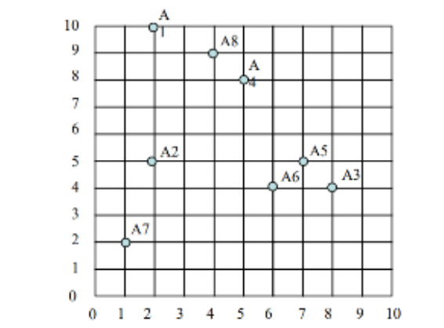
1 st iteration
2 | 10
2 | 5
8 | 4
5 | 8
7 | 5
6 | 4
1 | 2
4 | 9

 |  | sqr(x2-x1)^2+(y2-y1)^2
Instance | A1 | A2 | A3 | A4 | A5 | A6 | A7 | A8 | New Centroid
C1 dist. A1 | 0 | 5 | 8.4852813742 | 3.6055512755 | 7.0710678119 | 7.2111025509 | 8.0622577483 | 2.2360679775 | 2 | 10
C2 dist. A4 | 3.6055512755 | 4.2426406871 | 5 | 0 | 3.6055512755 | 4.1231056256 | 7.2111025509 | 1.4142135624 | 6 | 6
C3 dist. A7 | 8.0622577483 | 3.1622776602 | 7.2801098893 | 7.2111025509 | 6.7082039325 | 5.3851648071 | 0 | 7.6157731059 | 1.5 | 3.5
Cluster Assigned | C1 | C3 | C2 | C2 | C2 | C2 | C3 | C2

Instance | A1 | A2 | A3 | A4 | A5 | A6 | A7 | A8 | New Centroid
C1 dist. A1 | 0 | 5 | 8.4852813742 | 3.6055512755 | 7.0710678119 | 7.2111025509 | 8.0622577483 | 2.2360679775 | 3 | 9.5
C2 dist. A4 | 5.6568542495 | 4.1231056256 | 2.8284271247 | 2.2360679775 | 1.4142135624 | 2 | 6.4031242374 | 3.6055512755 | 6.5 | 5.25
C3 dist. A7 | 6.5192024052 | 1.5811388301 | 6.5192024052 | 5.7008771255 | 5.7008771255 | 4.5276925691 | 1.5811388301 | 6.0415229868 | 1.5 | 3.5
Cluster Assigned | C1 | C3 | C2 | C2 | C2 | C2 | C3 | C1

Instance | A1 | A2 | A3 | A4 | A5 | A6 | A7 | A8 | new centroid
C1 dist. A1 | 1.1180339887 | 4.6097722286 | 7.4330343737 | 2.5 | 6.0207972894 | 6.2649820431 | 7.7620873481 | 1.1180339887 | 3.6666666667 | 9
C2 dist. A4 | 6.5431261642 | 4.5069390943 | 1.952562419 | 3.1324910215 | 0.55901699437 | 1.3462912018 | 6.3884661696 | 4.5069390943 | 7 | 4.3333333333
C3 dist. A7 | 6.5192024052 | 1.5811388301 | 6.5192024052 | 5.7008771255 | 5.7008771255 | 4.5276925691 | 1.5811388301 | 6.0415229868 | 1.5 | 3.5
Cluster Assigned | C1 | C3 | C2 | C1 | C2 | C2 | C3 | C1

Instance | A1 | A2 | A3 | A4 | A5 | A6 | A7 | A8
C1 dist. A1 | 1.9436506316 | 4.3333333333 | 6.6164777471 | 1.6666666667 | 5.2068331173 | 5.5176484524 | 7.4907350181 | 0.33333333333
C2 dist. A4 | 7.5571893658 | 5.0442486501 | 1.0540925534 | 4.1766546954 | 0.66666666667 | 1.0540925534 | 6.4377359719 | 5.5477723257
C3 dist. A7 | 6.5192024052 | 1.5811388301 | 6.5192024052 | 5.7008771255 | 5.7008771255 | 4.5276925691 | 1.5811388301 | 6.0415229868
Cluster Assigned | C1 | C3 | C2 | C1 | C2 | C2 | C3 | C1

distance to centroid | 9.8807800652

Sheet2
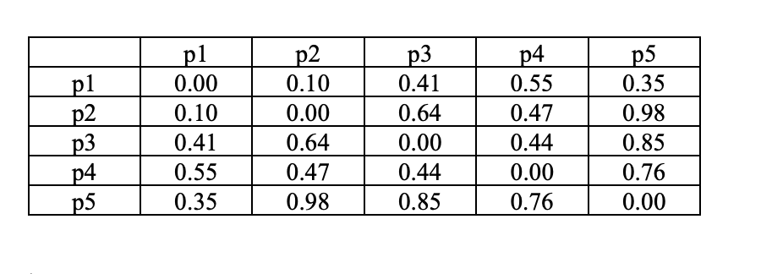

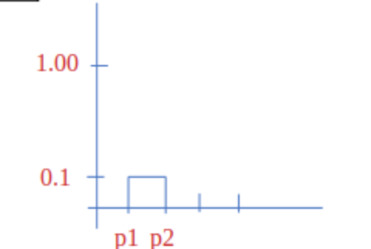

.44
 | p1 | p2 | p3 | p4 | p5
p1 | 0 | 0.1 | 0.41 | 0.55 | 0.35
p2 | 0.1 | 0 | 0.64 | 0.47 | 0.98
.41
p3 | 0.41 | 0.64 | 0 | 0.44 | 0.85
.35
p4 | 0.55 | 0.47 | 0.44 | 0 | 0.76
p5 | 0.35 | 0.98 | 0.85 | 0.76 | 0

P3
P5
P4
1st iteration | p1&p2 | p3 | p4 | p5
p1&p2 | 0 | 0.41 | 0.47 | 0.35
p3 | 0.41 | 0 | 0.44 | 0.85
p4 | 0.47 | 0.44 | 0 | 0.76
p5 | 0.35 | 0.85 | 0.76 | 0
 |  |  |  |  |  |  | K=2
2nd iteration | p1&p2&p5 | p3 | p4
p4
p5
p1&p2&p5 | 0 | 0.41 | 0.47
p2
p1
p3 | 0.41 | 0 | 0.44
p4 | 0.47 | 0.44 | 0
p3
3nd iteration | p1&p2&p5&p3 | p4
p1&p2&p5&p3 | 0 | 0.44
p4 | 0.44 | 0

4th iteration | p1&p2&p5&p3&p4
p1&p2&p5&p3&p4 | 0
 |  |  |  |  |  |  | K=3

p4
p2
p1
p3

 |  |  |  |  |  | K=4

p4
p1
p3

p2

